Пропозиція_товари
 |  |  |  |  |  |  |  | Додаток №3308NP до Запиту
Форма цінової пропозиції

(Назва Учасника), надає свою пропозицію щодо участі у Конкурсі на місцеву закупівлю облаштування простору.
Відомості про підприємство |  |  |  |  | Повне найменування учасника – суб’єкта господарювання
 |  |  |  |  | Ідентифікаційний код за ЄДРПОУ або реєстраційний номер облікової картки платника податків
 |  |  |  |  | Реквізити (адреса - юридична та фактична, телефон, факс, телефон для контактів, e-mail, розрахунковий рахунок)
Відомості про особу (осіб), які уповноважені представляти інтереси Учасника |  |  |  |  | (Прізвище, ім’я, по батькові, посада, контактний телефон).
Постачальник забезпечує пересаджування кімнатних рослин у горщики, що постачаються в межах закупівлі, із використанням усіх матеріалів, передбачених специфікацією (субстрат, дренаж, агроперліт, добрива, декоративна галька тощо). Усі рослини повинні бути висаджені у горщики відповідного об'єму згідно зі специфікацією Замовника. Рослини повинні бути поставлені Замовнику повністю підготовленими, пересадженими та готовими до розміщення в приміщенні. Доставка товару здійснюється силами та за рахунок Постачальника за адресою: м. Дніпро. Вартість пропозиції учасника включає доставку, розвантаження та занос на перший поверх приміщення. Кімнатні рослини повинні бути поставлені у пересадженому вигляді, без механічних пошкоджень, ознак хвороб або ураження шкідниками, висаджені у горщики відповідно до специфікації закупівлі та декоративно оформлені згідно з технічними вимогами.
№ п/п | Технічні характеристики та опис |  |  |  | Кількість | Одиниці вимірювання | Ціна, за одиницю, (з урахуванням всіх податків і зборів) * | Вартість, грн., (з урахуванням всіх податків і зборів) * | Умови оплати, % передплати /післяплати | Термін поставки товару, календарних днів

 | Назва | Візуалізація | Запит** | Пропозиція Учасника (вказати модель (торгову марку), виробника, параметри та характеристики продукції, надати фото
ЛОТ 1- Кімнатні рослини, вазони та матеріали для їх утримання
1 | Sansevieria Black Coral в горщику | 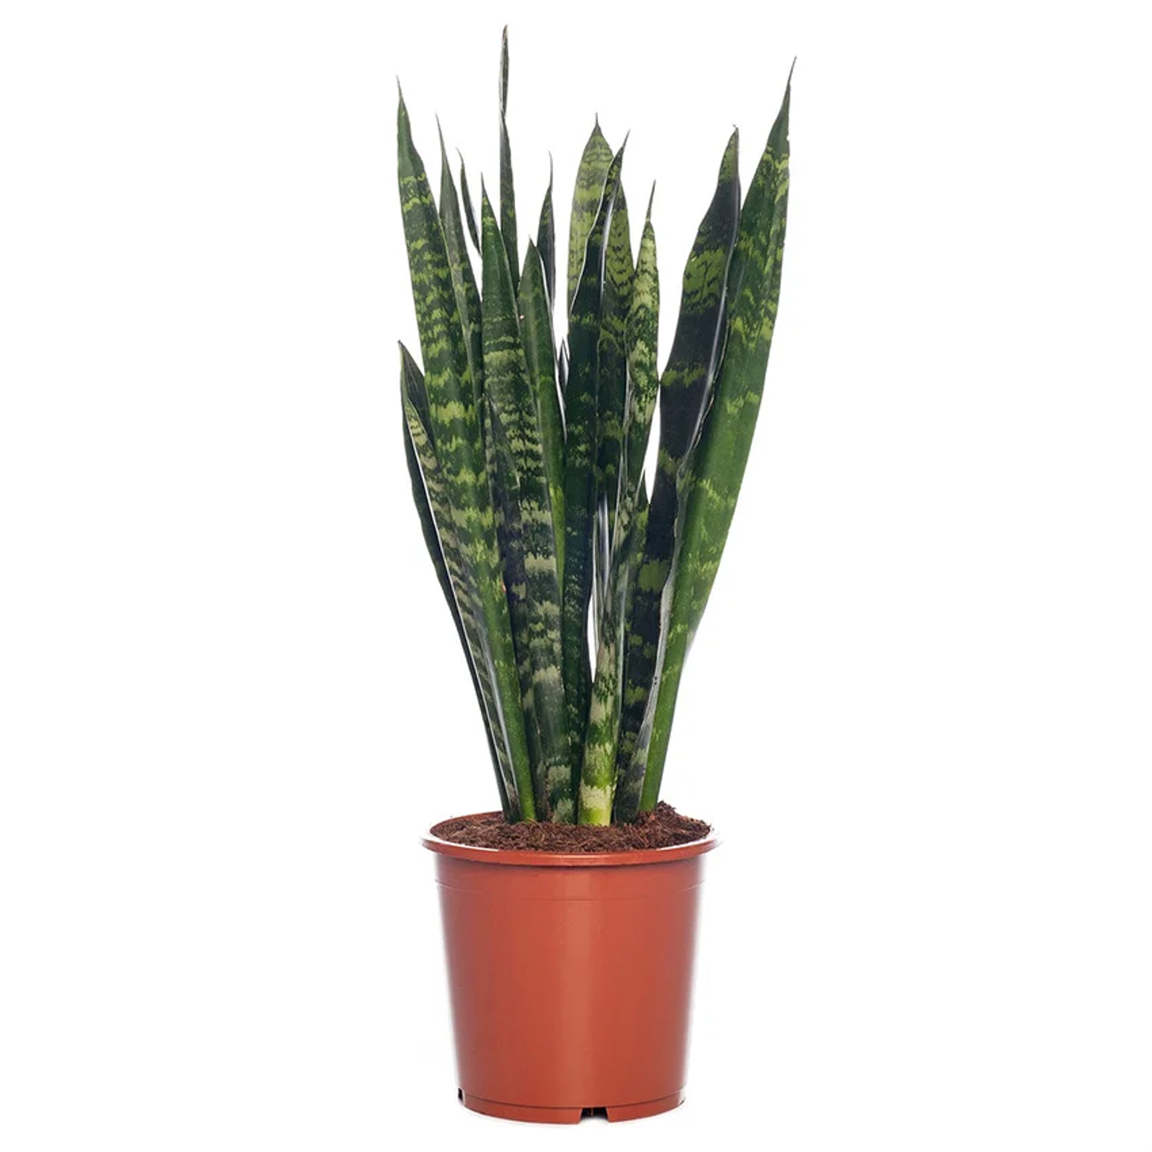 | Тип: середньоросла, декоративна, кущова, декоративно-листяна, вічнозелена. Вид: сансевієрія. Листя- насичено зелені. Висота рослини: 50-70 см. Комплектація: рослина в горщику |  | 8 | шт |  | 0.00
2 | Рослина кімнатна Заміокулькас | 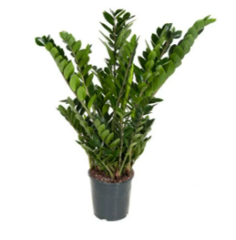 | Тип: середньоросла, декоративна, кущова, високоросла, декоративно-листяна. Вид: заміокулькас. Полив: обмежений. Освітлення: півтінь. Колір: зелений. Висота: 40-50 см. Ширина: 20-35 см Комплектація: рослина в горщику |  | 10 | шт |  | 0.00
3 | Квітучий спатифілум у горщику | 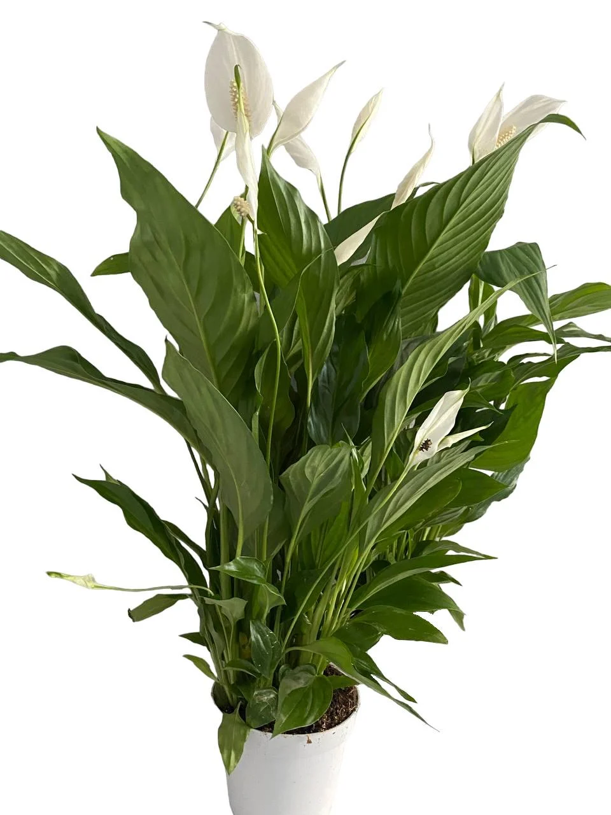 | Колір: Білий Тип: квітуча Вид: спатифілум Висота рослини:50-60 см Діаметр горщика: 13 см Оптимальний температурний режим: +18-+27 °C Комплектація: рослина в горщику |  | 10 | шт |  | 0.00
4 | Рослина Фікус бенжаміна коса | 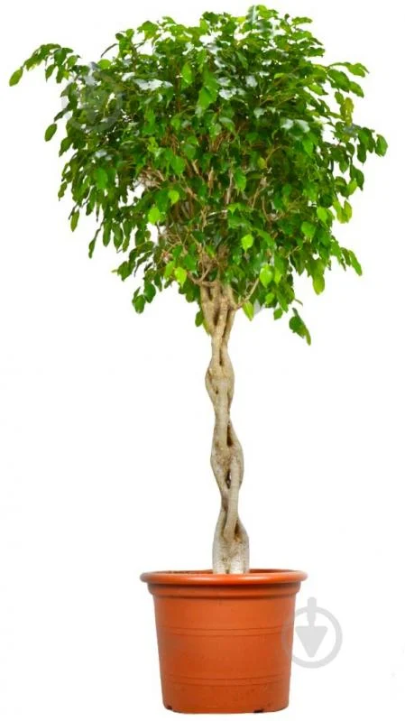 | Тип рослини: багаторічна декоративно-листяна кімнатна рослина. Висота: 120-150 см. Діаметр горщика: 30 см. Колір листя: насичено-зелений, глянцевий. Форма: стовбур заплетений у косу. Темп росту: середній. Кількість стовбурів: від 3 стовбурів. |  | 3 | шт |  | 0.00
5 | Рослина кімнатна Фікус Робуста Абіджан на три стовбури | 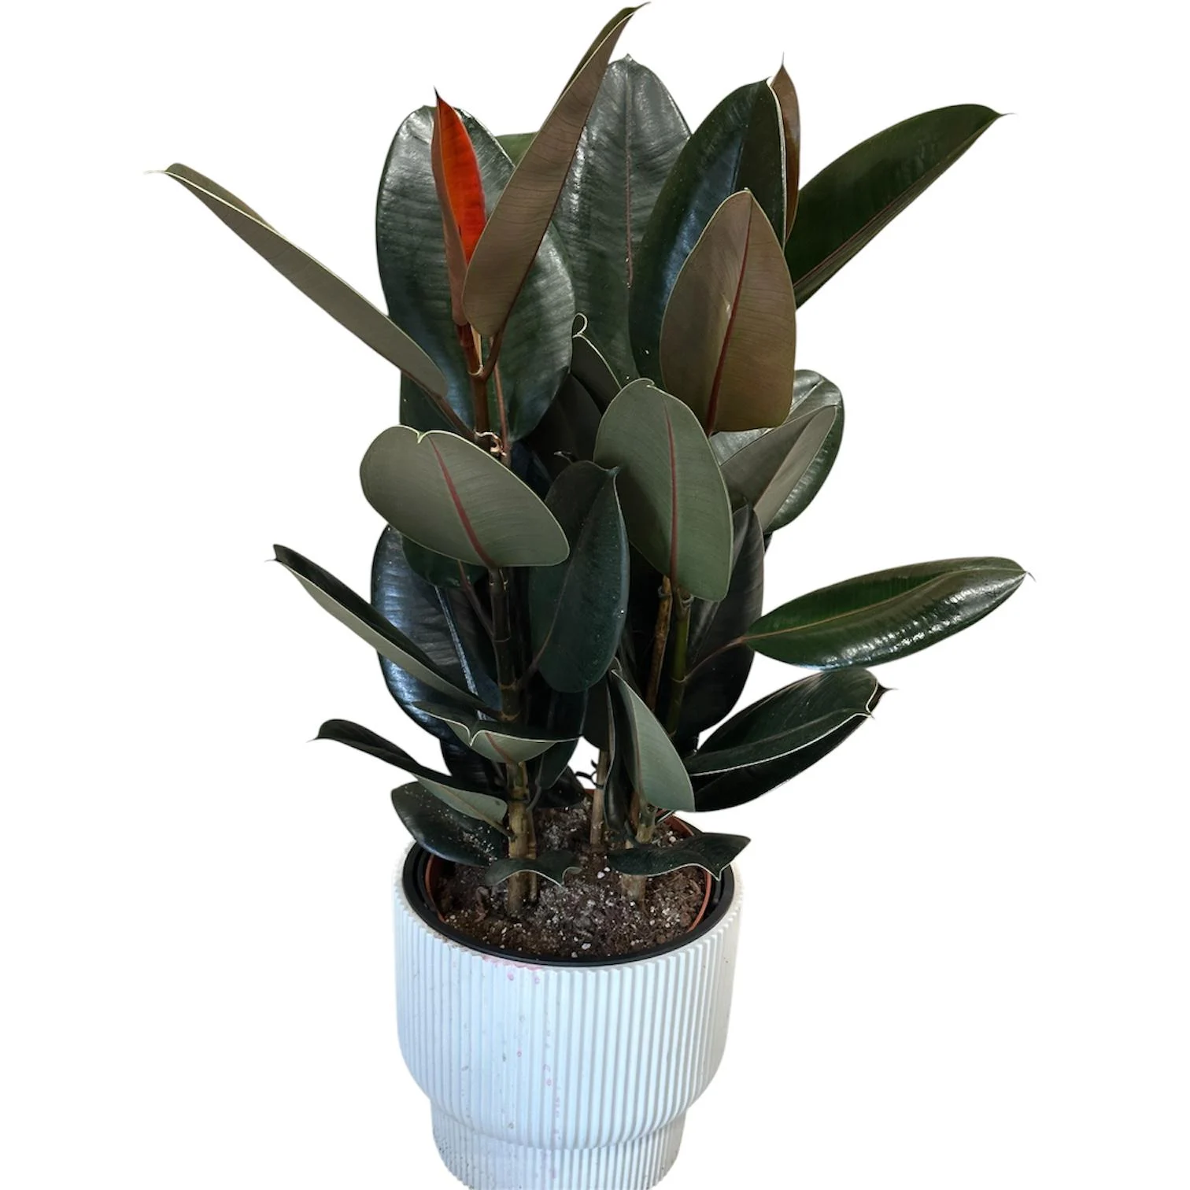 | Комплектація: рослина в горщику; Фікус Робуста Абіджан на три стовбури. Вид – фікус. Підвид – Робуста Абіджан. Висота – 95 -120 см. Діаметр транспортувального горщика – 25 см. Комплектація – у транспортувальному горщику. Полив – помірний. Освітлення – розсіяне світло. Оптимальна температура – 15–25 °C. |  | 3 | шт |  | 0.00
6 | Рослина кімнатнаКротон Міссіс Айстон Codiaeum var.Mrs Iceton | 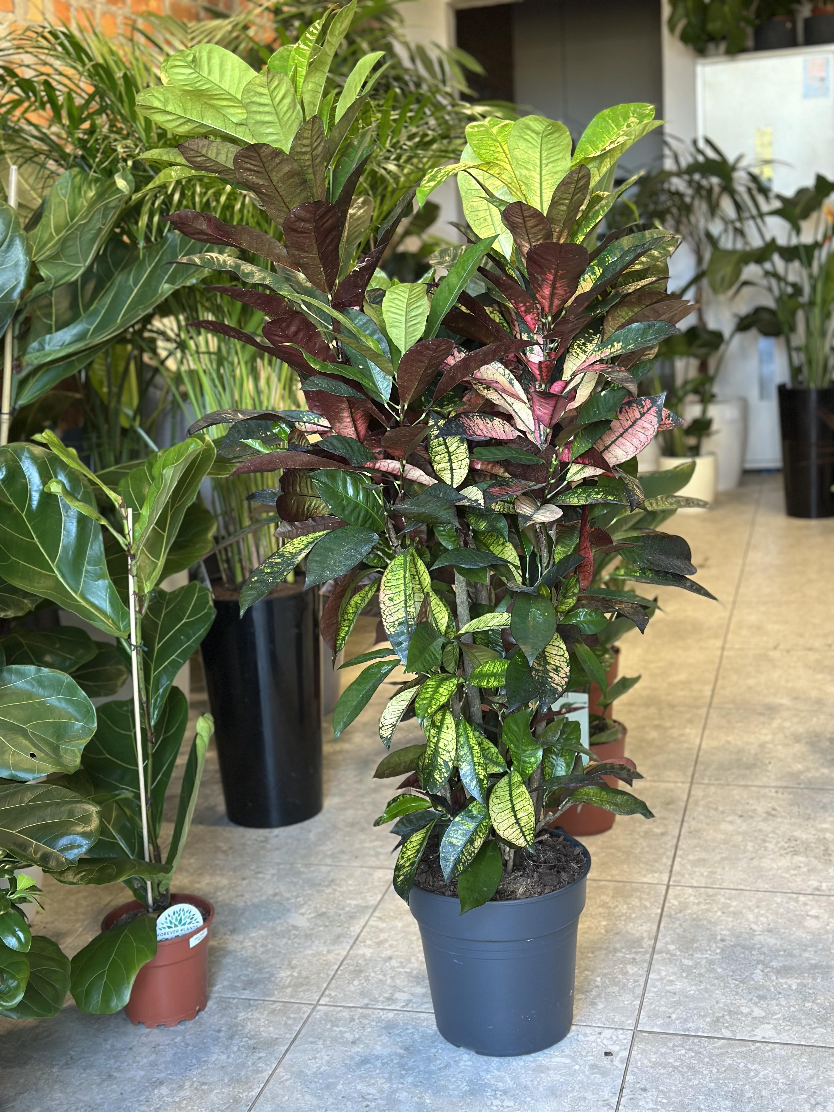 | Комплектація: рослина в горщику; Кротон Міссіс Айстон (Codiaeum var. Mrs Iceton): Висота – 140 см; Діаметр горщика – 30 см; Ширина – 30 см; Глибина – 30 см; Довжина – 1,4 м; Тип – декоративна, високоросла, декоративно-листяна, вічнозелена; підвид – кротон Mammi; Полив – помірний; освітлення – яскраве розсіяне світло або світле місце; |  | 3 | шт |  | 0.00
7 | Рослина кімнатна Драцена Маджента 3 стовбури | 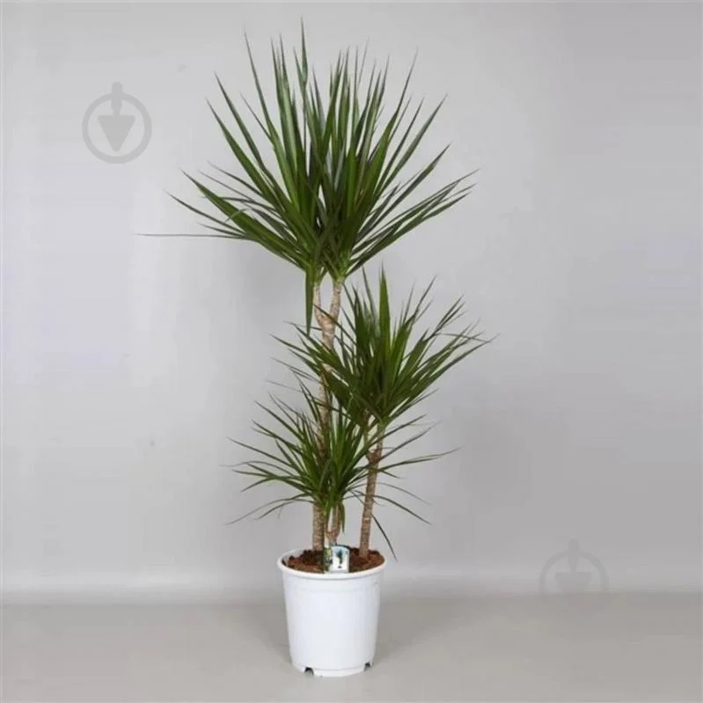 | Комплектація: рослина в горщику; Назва: Драцена Маджента, 3 стовбури, 21×120 см. Тип: декоративно-листяна. Підвид: драцена Маджента. Полив: помірний. Освітлення: тінь або світле місце. Країна-виробник: Нідерланди. Колір: зелений. Висота: 120 см. Діаметр горщика: 21 см. Оптимальний температурний режим: літо +18…+22 °C, зима +15…+16 °C. Габарити пакування: 1200×210×210 мм. |  | 3 | шт |  | 0.00
8 | Горщик для квітів Prosperplast Urbi Square Low Beton Effect 24 см Антрацитовий-мармуровий (DURS240LE-S433) або аналог | 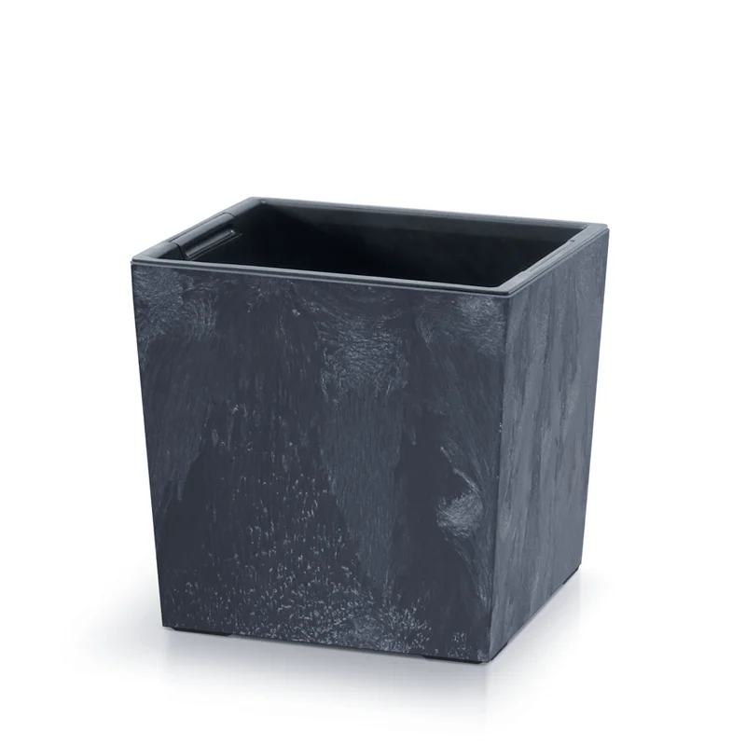 | Горщик для квітів Об'єм для ґрунту – 10 л. Квадратна форма. Матове покриття. Матеріал – пластик. Колір – антрацит мармуровий. Розміри: 24 × 24 × 23,5 см. Об'єм – 10 л. Підлоговий. Декоративний. З подвійним дном. Стиль: сучасний, хай-тек, урбан, лофт. Призначений для кімнатних і садових рослин. |  | 8 | шт |  | 0.00
9 | Горщик для квітів Prosperplast Urbi Square Low Beton Effect 29 см Антрацитовий-мармуровий (DURS290LE-S433) або аналог |  | Горщик для квітів Об'єм для ґрунту – 19 л. Квадратна форма. Матове покриття. Матеріал – пластик. Колір – антрацит мармуровий. Розміри: 29 × 29 × 28,5 см. Об'єм – 19 л. Підлоговий. Декоративний. З подвійним дном. Стиль: сучасний, хай-тек, урбан, лофт. Призначений для кімнатних і садових рослин. |  | 20 | шт |  | 0.00
10 | Горщик для квітів Prosperplast Urbi Square Effect 225мм з вкладишем квадратний 20 л антрацит (66343-433) або аналог | 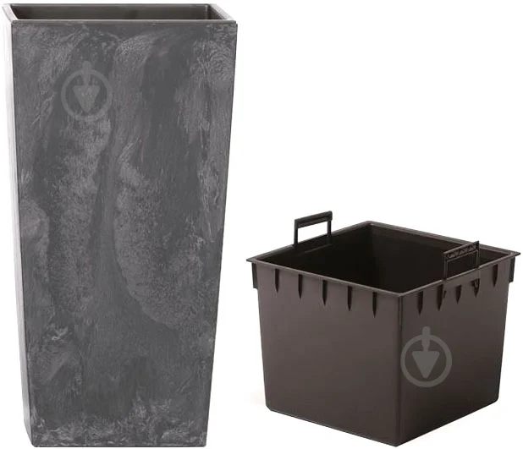 | Горщик для квітів. Об'єм для ґрунту – 20 л. Квадратна форма. Матеріал – пластик. Колір – антрацит. Розміри: 22,5 × 22,5 × 42 см. Об'єм – 20 л. Підлоговий. Вазон. З подвійним дном. Зі вкладишем. Стиль – лофт. |  | 3 | шт |  | 0.00
11 | Горщик для квітів Prosperplast Urbi Square Effect 225мм з вкладишем квадратний 20 л антрацит (66343-433) або аналог |  | Горщик для квітів. Об'єм для ґрунту – 35 л. Квадратна форма. Матеріал – пластик. Колір – антрацит. Розміри: 26,5 × 26,5 × 50 см. Об'єм – 35 л. Підлоговий. Вазон. З подвійним дном. Зі вкладишем. Стиль – лофт. |  | 9 | шт |  | 0.00
12 | Субстрат торф'яний PEATFIELD універсальный з біогумусом, 20 л. (або аналог) | 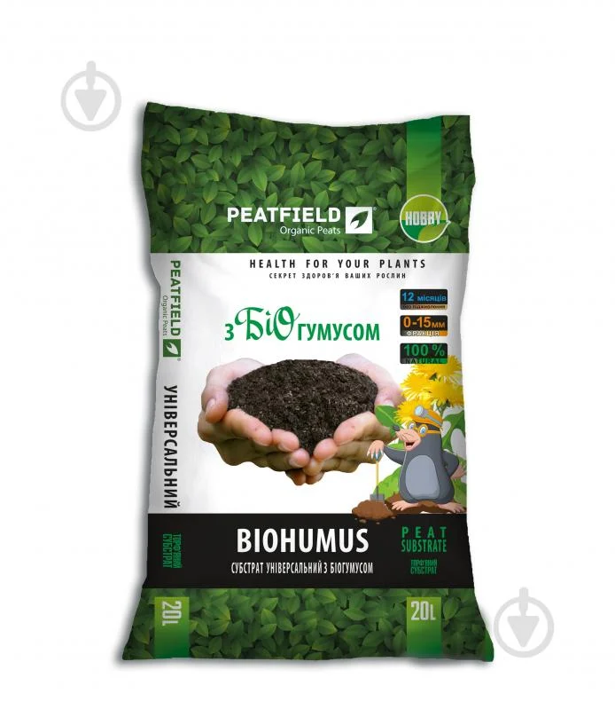 | Субстрат торф'яний універсальний з біогумусом. Тип – субстрат. Вид – універсальний. Об'єм – 20 л. Вага – 7 кг. Фракція – 0–15 мм. Рівень кислотності (pH) – 5,5–6,5. Кислий. З біогумусом. |  | 25 | шт |  | 0.00
13 | Добавка до ґрунту ELSA Агроперліт 3 л 209-05 (або аналог) | 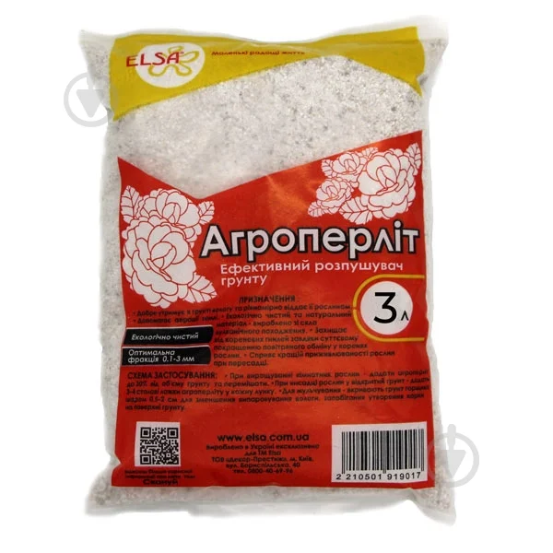 | Добавка до ґрунту Агроперліт. Тип – перліт. Вид – універсальний. Об'єм – 3 л. |  | 18 | шт |  | 0.00
14 | Керамзит 8-16 мм, 18л 60813 | 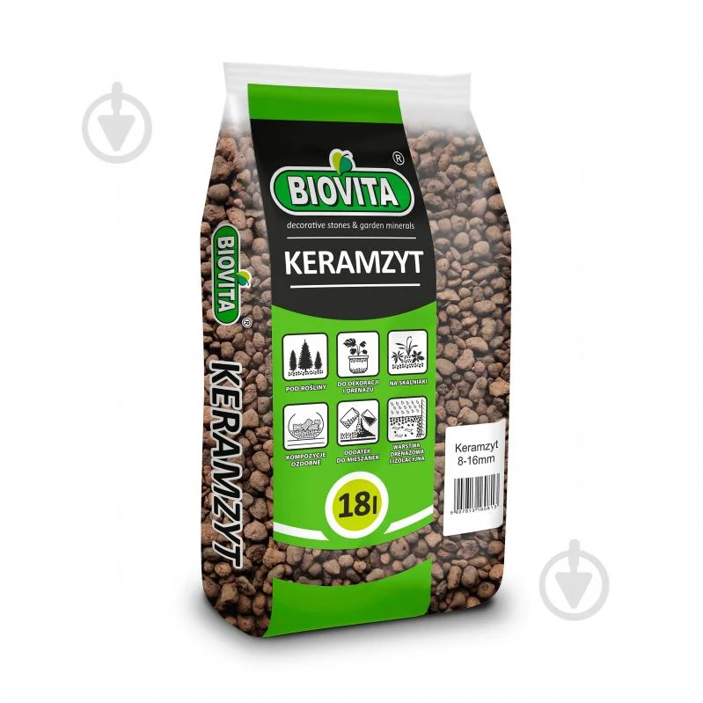 | Тип – керамзит. Вид – універсальний. Фракція – 8–16 мм. Об'єм – 18 л. Кислотність – нейтральна. Бренд – Інше. |  | 8 | шт |  | 0.00
15 | Біофунгіцид Жива земля Мікохелп для захисту та лікування грибкових хвороб 20 г (або аналог) |  | Біофунгіцид Жива Земля. Тип – біопрепарат, фунгіцид. Призначення – захист і лікування грибкових та бактеріальних хвороб, кореневих гнилей. Форма – порошок, концентрат. Вага – 20 г. Об'єм – 0,035 л. Дія – системна. Кратність обробки – до 4 разів. Норма витрати – 20–40 г на 10 л води. |  | 5 | шт |  | 0.00
16 | Добриво мінеральне ICL Хобі Осмокот Стандарт 15-9-12-2MgO+TE 5-6М 200 г (або аналог) | 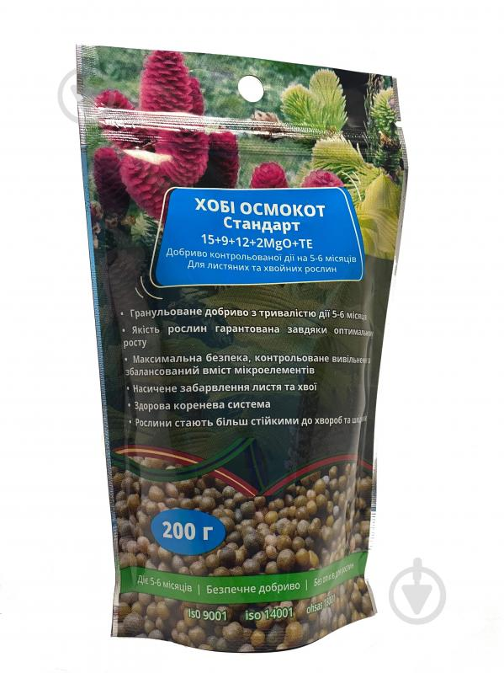 | Добриво мінеральне ICL Хобі Осмокот Стандарт 15-9-12-2MgO+TE. Тип – мінеральне. Вид – азотне, фосфорне, калійне. Форма – гранульоване. Призначення – для декоративних рослин, універсальне. Склад – NPK 15-9-12-2MgO+TE. Спосіб дії – тривалої дії (5–6 місяців). Норма витрати – 2–5 г/л. Вага – 200 г. Рівень кислотності – нейтральний. Сезонність – весняно-літня, осіння. |  | 5 | шт |  | 0.00
17 | Галька фракція 20-40 мм Білий |  | Галька декоративна. Фракція – 20–40 мм. Матеріал – мармур. Колір – білий. Тип – галька. Розмір фракції – 2–4 см. Вага – 1 кг. |  | 105 | шт |  | 0.00
18 | Послуги з пересадки вазонів | Постачальник повинен забезпечити виконання послуг з пересаджування кімнатних рослин у горщики, що постачаються в межах цієї закупівлі. До складу послуг входить: - підготовка субстрату із використанням компонентів, що постачаються в межах закупівлі; - пересаджування рослин у нові горщики із влаштуванням дренажного шару; - внесення добрив пролонгованої дії, первинний полив після пересаджування; - декоративне оформлення поверхні субстрату декоративною галькою; - доставка пересаджених рослин. Додаткові вимоги: - пересаджування повинно виконуватися відповідно до агротехнічних вимог для кожного виду кімнатних рослин; - під час виконання робіт не допускається пошкодження рослин; - невикористані матеріали після завершення робіт передаються Замовнику. |  |  | 1 | послуга |  | 0.00
Всього вартість пропозиції по ЛОТу № 1, грн* |  |  |  |  |  |  | 0.00
ЛОТ 2 - Інвентар для поливу рослин
1 | Обприскувач ручний Scheurich Smile, платина 0,7 л |  | Тип: ручний. Вид: кистьовий. Механізм подачі води: пульверизаторний. Об'єм: 0,7 л. Матеріал: пластик. Наявність запобіжного клапана: так. |  | 5 | шт. |  | 0.00
2 | Лійка Scheurich 1,5 л платина (або аналог) |  | Вид: для квітів. Об'єм: 1,5 л. Матеріал: пластик. Розмір: 310 × 110 × 160 мм. Колір: платина. |  | 5 | шт. |  | 0.00
Всього вартість пропозиції по ЛОТу №2, грн* |  |  |  |  |  |  | 0.00
Всього вартість пропозиції по ЛОТ1 та ЛОТ 2, грн* |  |  |  |  |  |  | 0.00
* Товариство Червоного Хреста України є громадською неприбутковою організацією і просить надати максимальні знижки на товар, вказаний у ціновій пропозиції.
** Закупівля відбувається одним лотом
 | Пропозицію надати у форматі pdf та у форматі Exel
Ми погоджуємось, що всі витрати, пов’язані з доставкою товару, завантажувально-розвантажувальними роботами, заносом на перший поверх та послугами з переадки вазонів, здійснюються за рахунок Постачальника за наданою адресою.
Ми погоджуємося та ознайомлені з умовами типового Договору ТЧХУ (Додаток №2 до Запиту).
Ми погоджуємося з умовами, що Ви можете відхилити нашу чи всі надані пропозиції, та розуміємо, що Ви не обмежені у прийнятті будь-якої іншої пропозиції з більш вигідними для Вас умовами.
Ми погоджуємось зафіксувати цінову пропозицію протягом 90 календарних днів з моменту подачі
Подаючи свою пропозицію ми підтверджуємо повну комплектацію та відповідність умовам зазначеним в Запиті.
Учасники повинні надсилати цінові пропозиції з підписом і печаткою (за наявності)

 |  |  | Керівник організації/ФОП:____________________________ ( ____________________)
 |  |  | МП підпис ПІБ

